상품제안서
나오 15W 무선충전 디지털 알람시계 NAO-L4700C | 상품코드: F22786

 |  |  |  |  |  |  | 02-412-0044 | www.easy1.co.kr
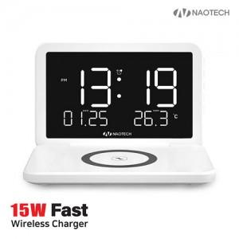 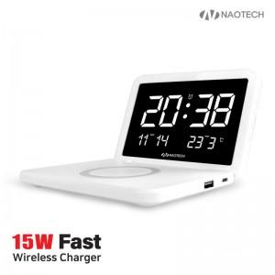 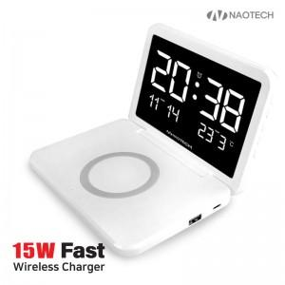

【상세/제작정보】

【인쇄/포장옵션】 | 레이저, 풀칼라 / 포장지포장

【공급단가】 | 수량 | 50~ | 100~ | 500~ | 1,000~ | 2,000~
*VAT별도 | 단가 | 23,540원 | 22,700원 | 21,860원 | 21,020원 | 20,180원

【상품 URL】 | https://dev.easy1.co.kr:443/src/goods_detail.php?gdno=22786

